Punto 1
CREAR REPOSITORIO Y CARGAR EL LABORATORIO | ACCIONES

 | Crear carpeta de respaldo

 | Copiar laboratorio en carpeta de respaldo

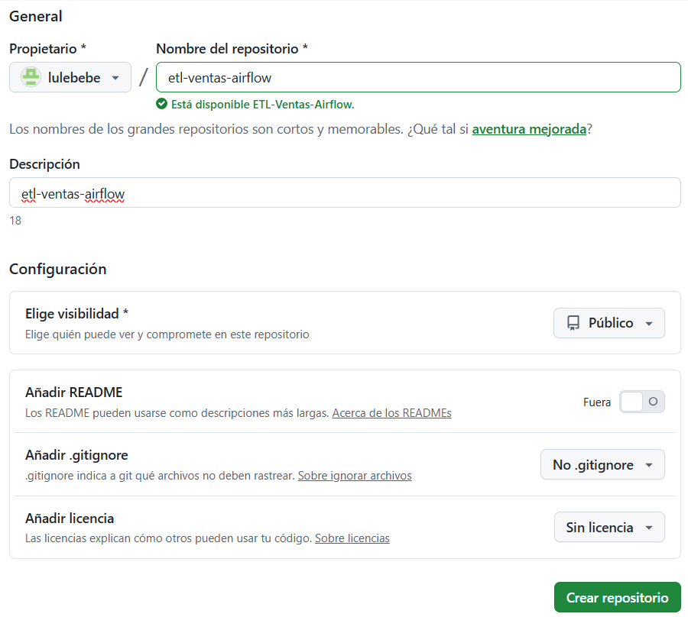
 | Crear repositorio en GITHUB

 | Cargar laboratorio en el repositorio
 | git init
 | git branch
 | git add
 | git commit

 | copiar en repositorio creado

 | git push

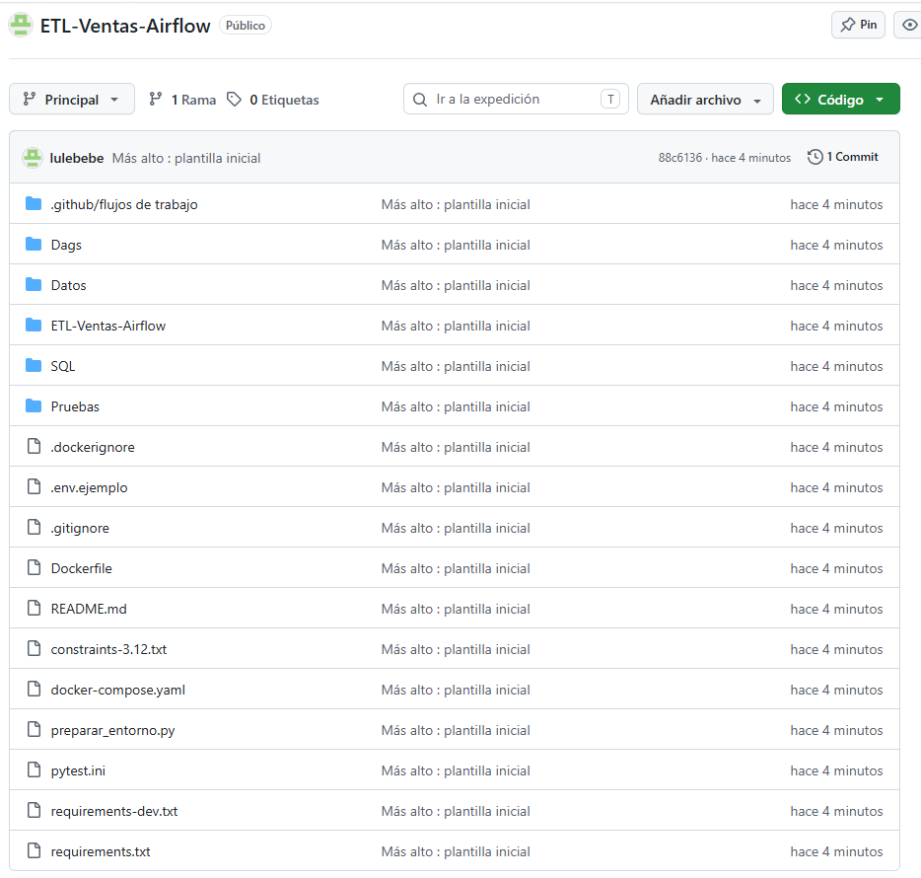
 | Laboratorio cargado

Punto 2
LEVANTAR AIRFLOW | ACCIONES

 | Ejecutar el archivo preparar entorno

 | revisar archivo .env

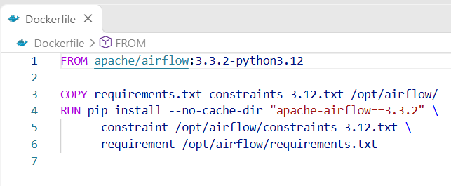
 | revisar archivo dockerfile

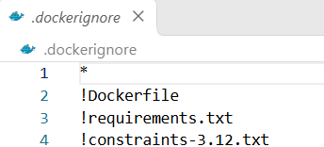
 | revisar archivo dockerignore

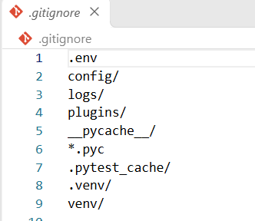
 | revisar archivo gitignore

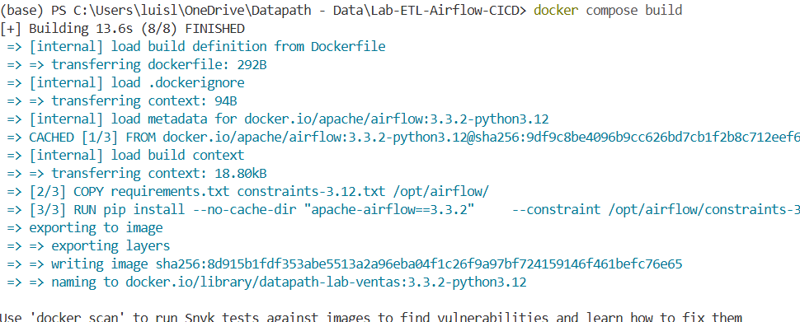
 | docker compose build

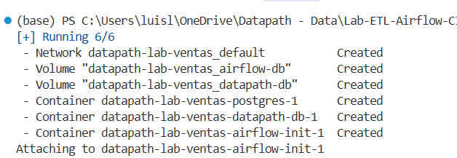
 | docker compose up airflow-init

 | docker compose up -d --wait


 | Actualizcion del repositorio GITHUB

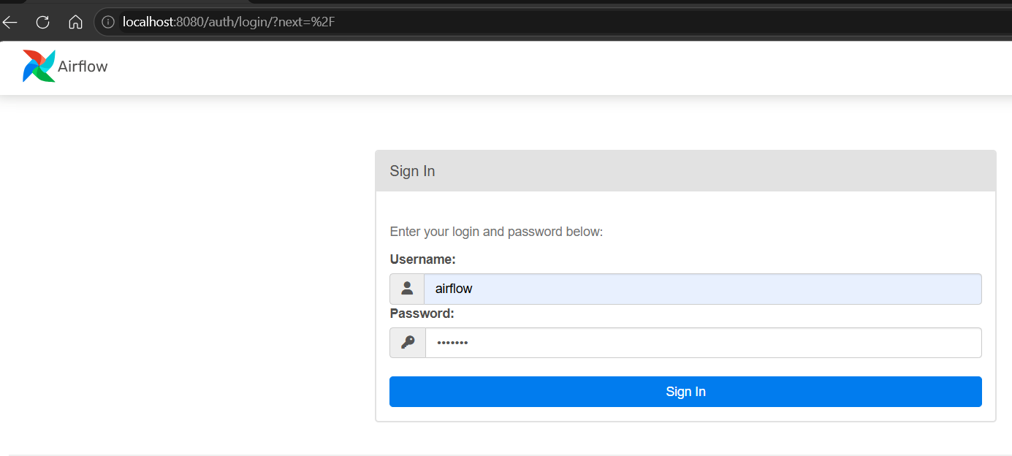
 | se abre el local host

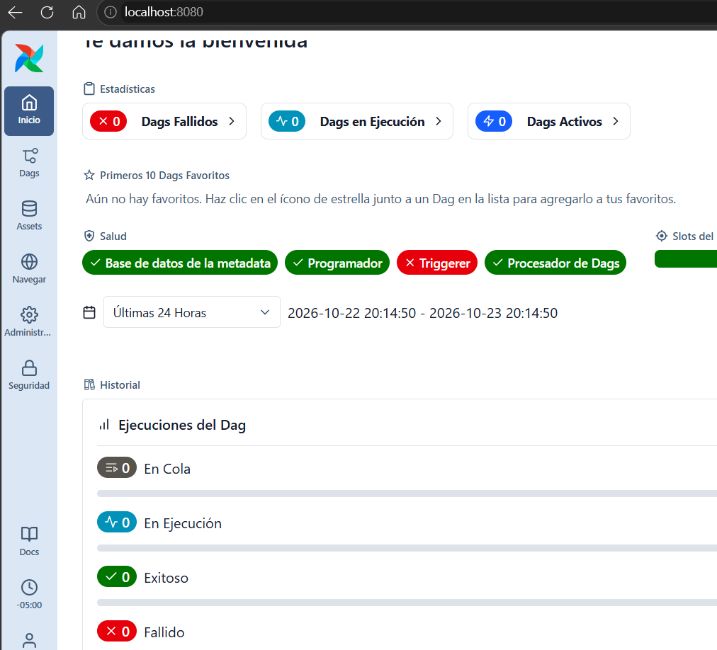
 | carga inicial de airflow

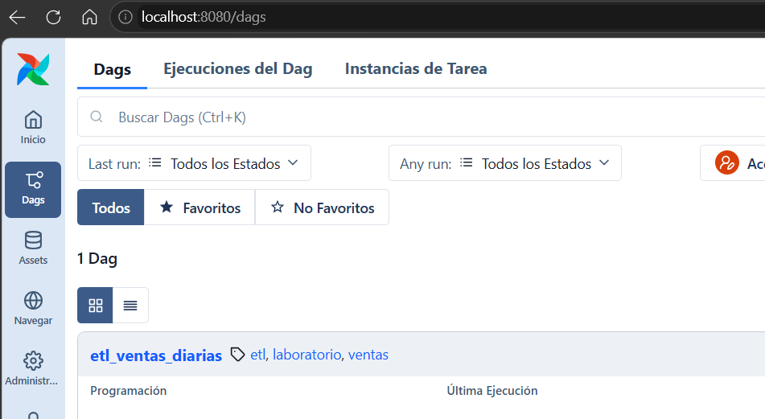
 | dag etl_ventas_diarias

Punto 3
VALIDACION Y PRUEBAS UNITARIAS | ACCIONES

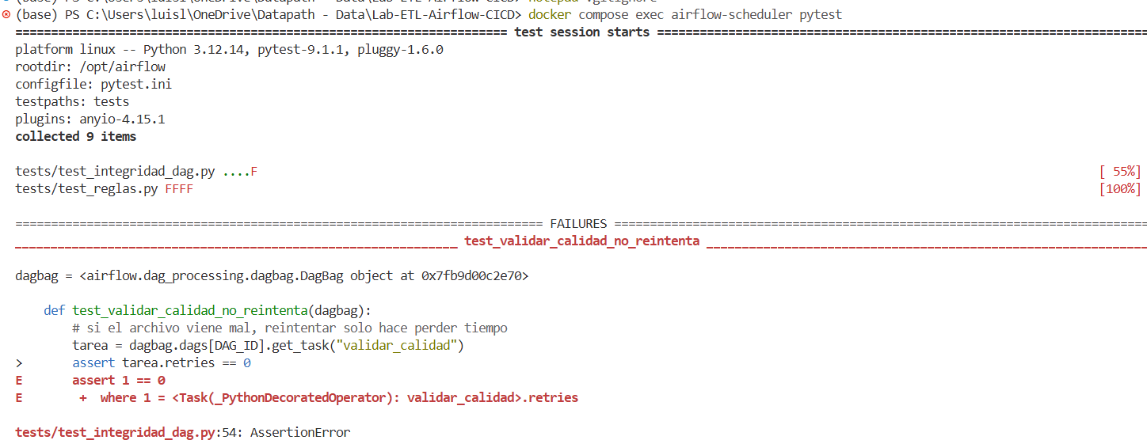
 | ejecutar pytest general
 | se presentan fallos

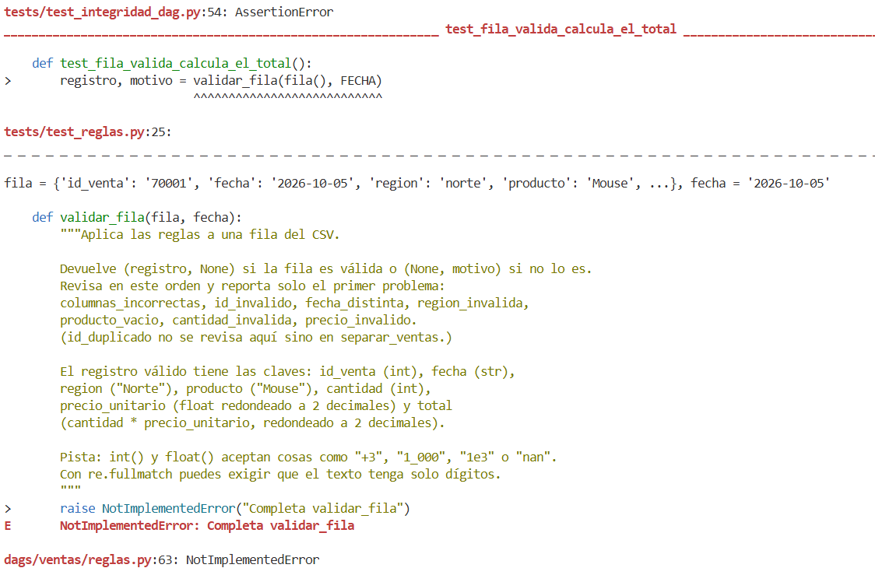

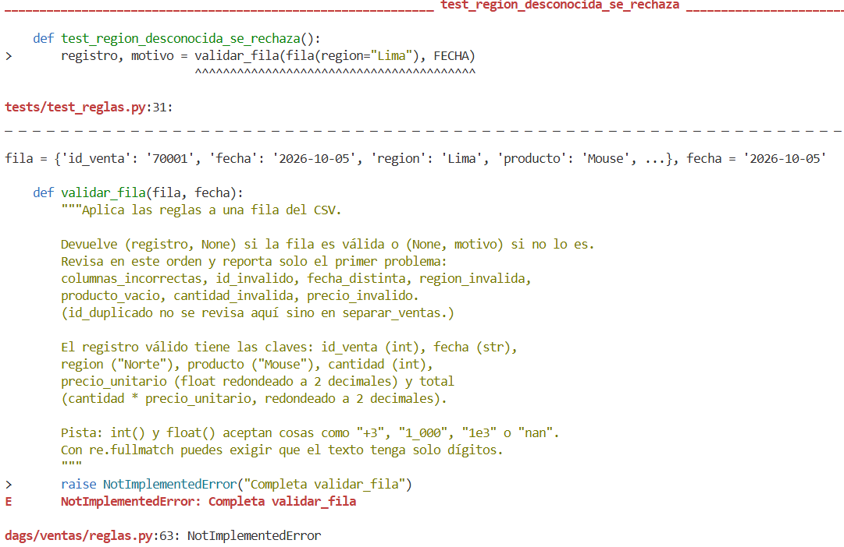

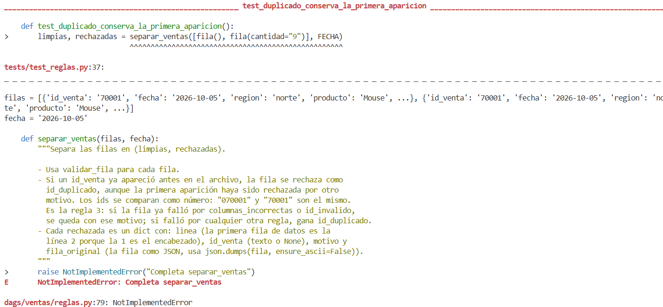

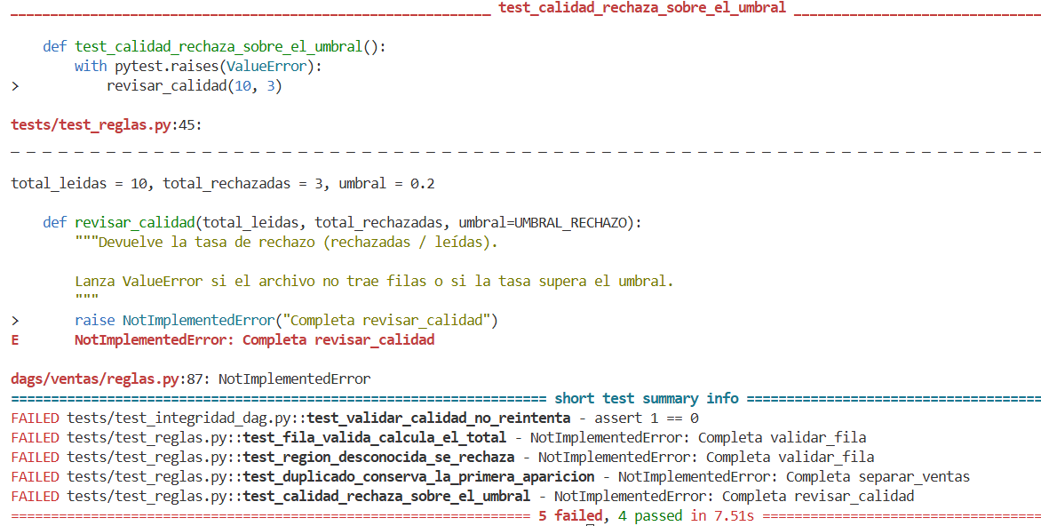

 | Se presentan fallas con el DAG
 | FAILED tests/test_integridad_dag.py::test_validar_calidad_no_reintenta - assert 1 == 0
 | FAILED tests/test_reglas.py::test_fila_valida_calcula_el_total - NotImplementedError: Completa validar_fila
 | FAILED tests/test_reglas.py::test_region_desconocida_se_rechaza - NotImplementedError: Completa validar_fila
 | FAILED tests/test_reglas.py::test_duplicado_conserva_la_primera_aparicion - NotImplementedError: Completa separar_ventas
 | FAILED tests/test_reglas.py::test_calidad_rechaza_sobre_el_umbral - NotImplementedError: Completa revisar_calidad

 | se completa codigo para
 | validar_fila , separar_ventas y revisar_calidad en dags/ventas/reglas.py

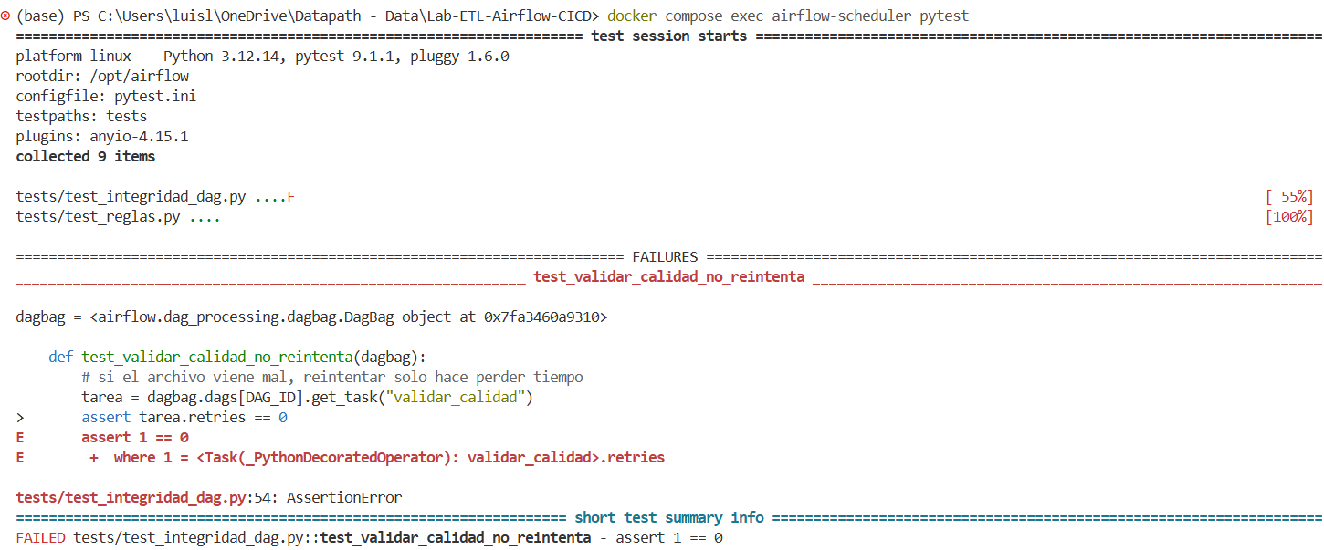
 | De nuevo se ejecuta el pytest
 | se presenta un error en validar calidad
 | las demas fallas ya no existen

 | se actualiza test_reglas.py
 | se ejecuta nuevamente pytest para test_reglas.py
 | ya no hay fallas con el pytest

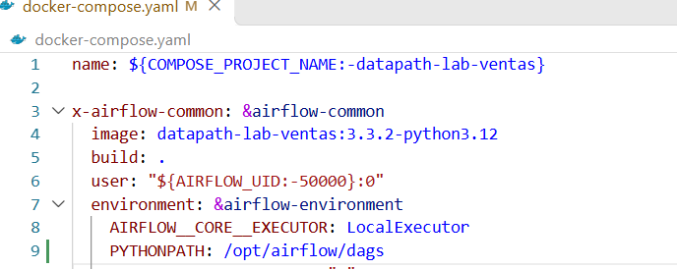
 | se revisa y actuaiza docker compose para PYTHONPATH

 | s recrea el docker compose

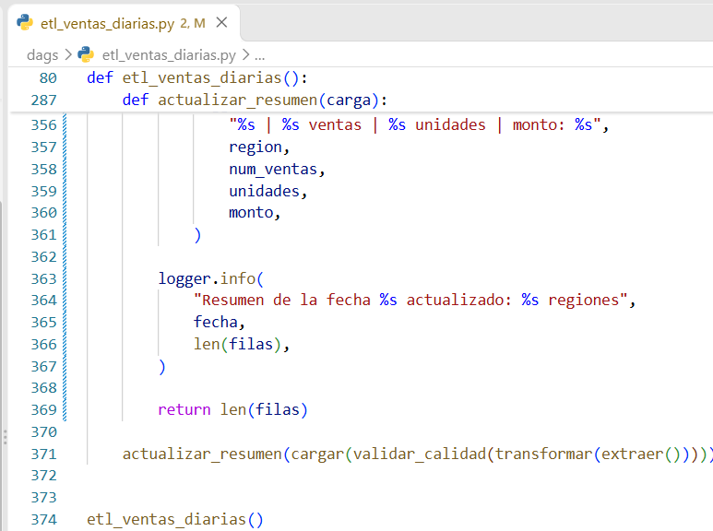
 | se actualiza el modulo etl_ventas_diarias.py

 | Se ejecuta el pytest sobre test_integridad
 | ya no hay fallas

 | Con todos los cambios que se han hecho se actualiza el repositorio de GITHUB

Punto 4
EJECUCION DE LOS DAG | ACCIONES

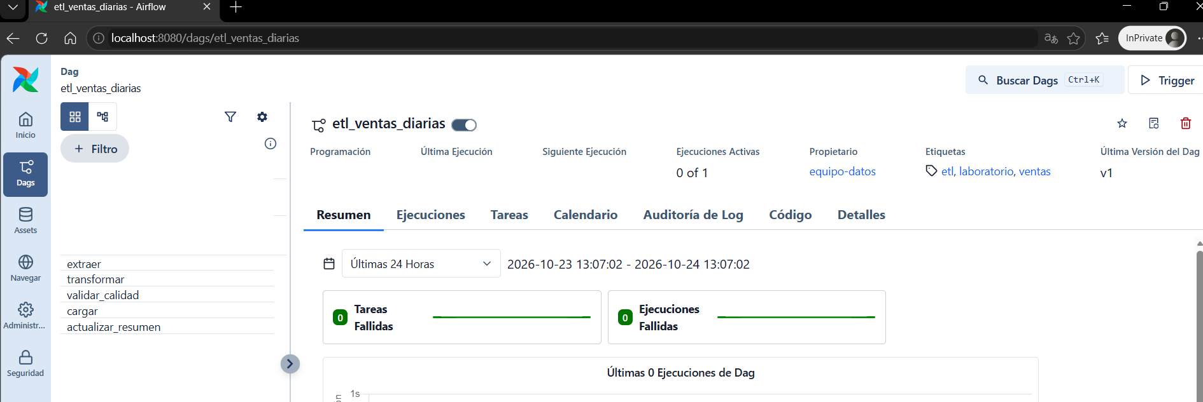
 | Viualizacion del DAG y sus cinco tareas

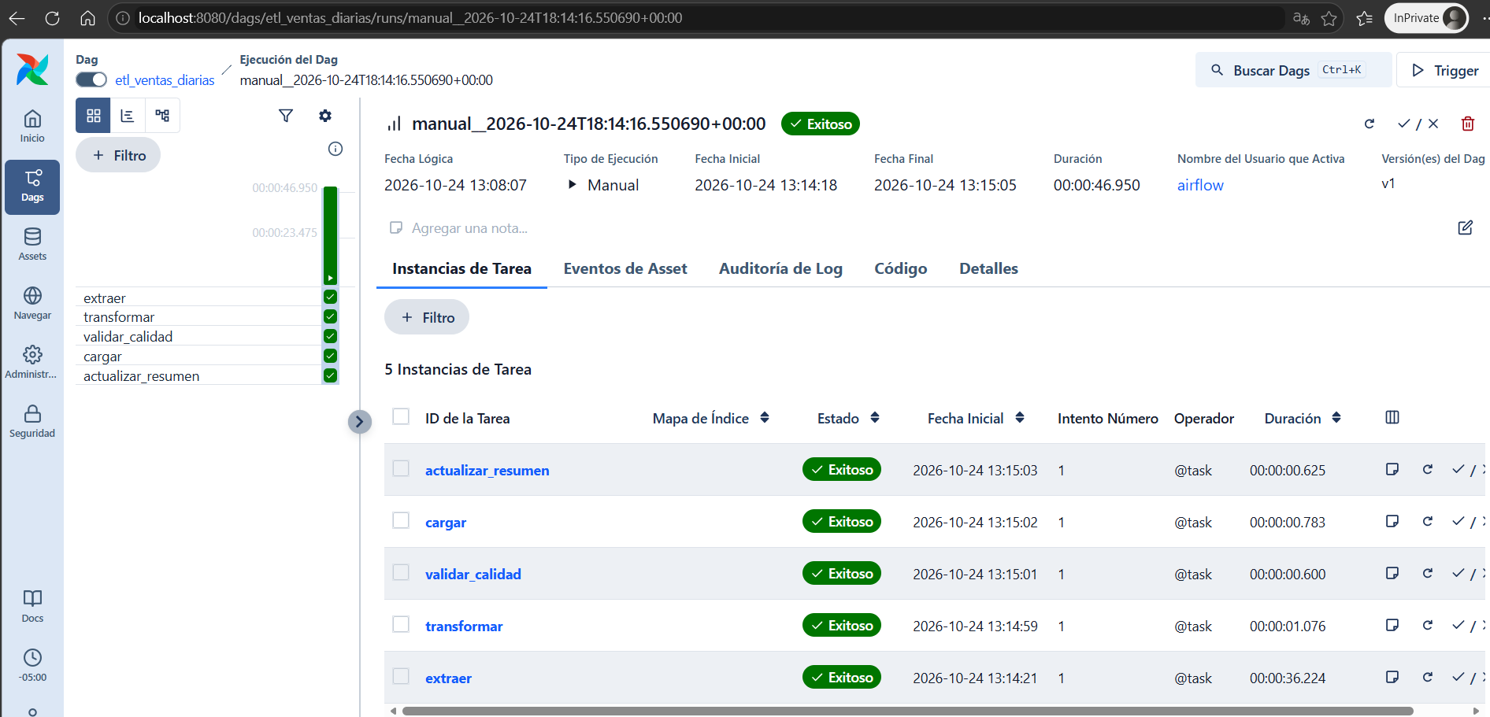
 | se ejecuta el primer dag con el archivo del 5 de octubre
 | la ejecuciones exitosa

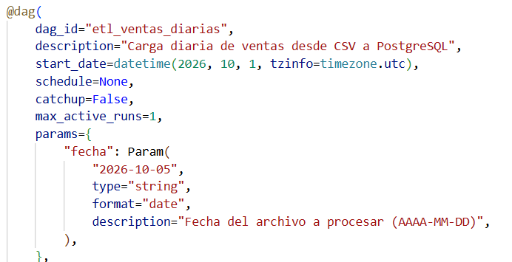

 | por defecto el trigger es con el archivo del 5 de octubre

 | visualizacion grafica de la ejecucion

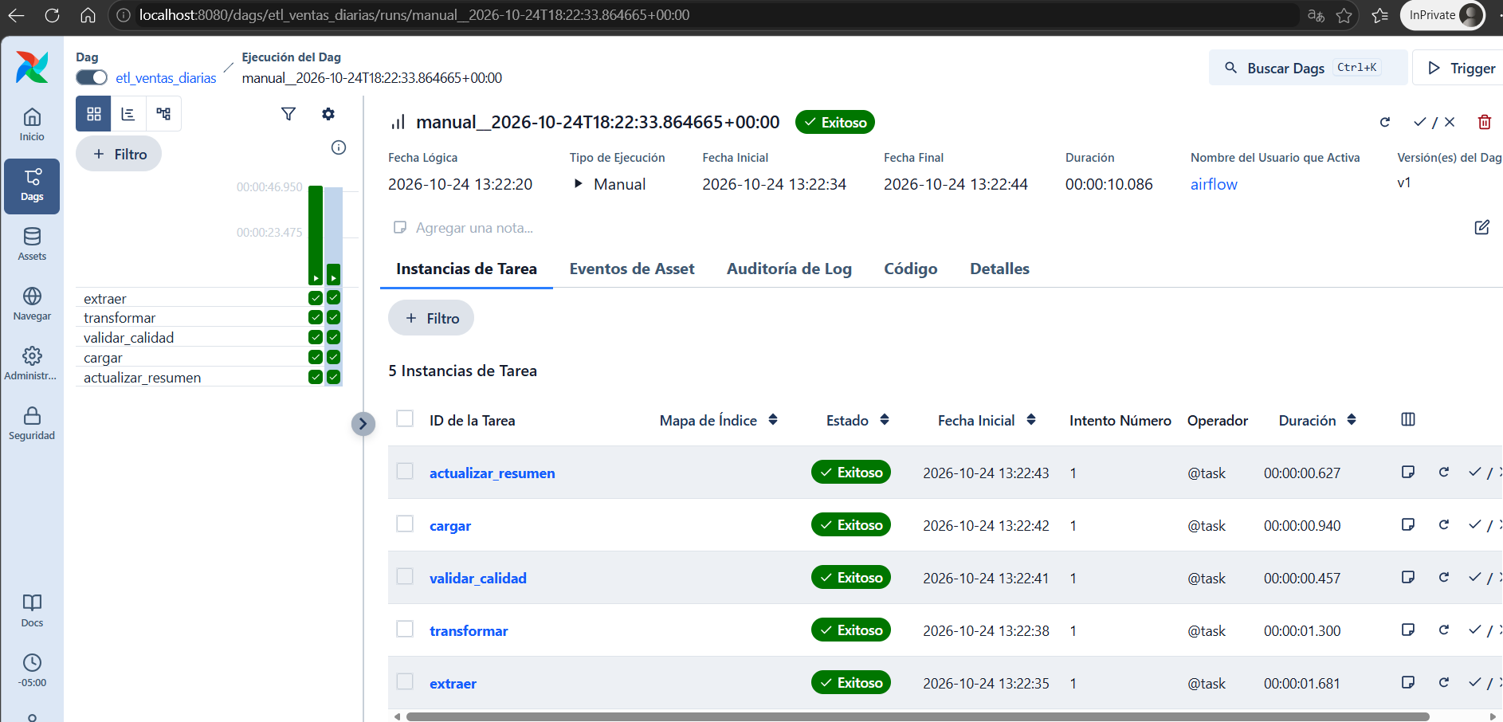

 | segunda ejecucion
 | 6 de octubre
 | satisfactoria la ejecucion

 | log de las dos ejecuciones
 | actualizar resumen

 | log de las tareas cargar para las dos ejecuciones

 | ejecuciones que terminaron satisfactoriamente

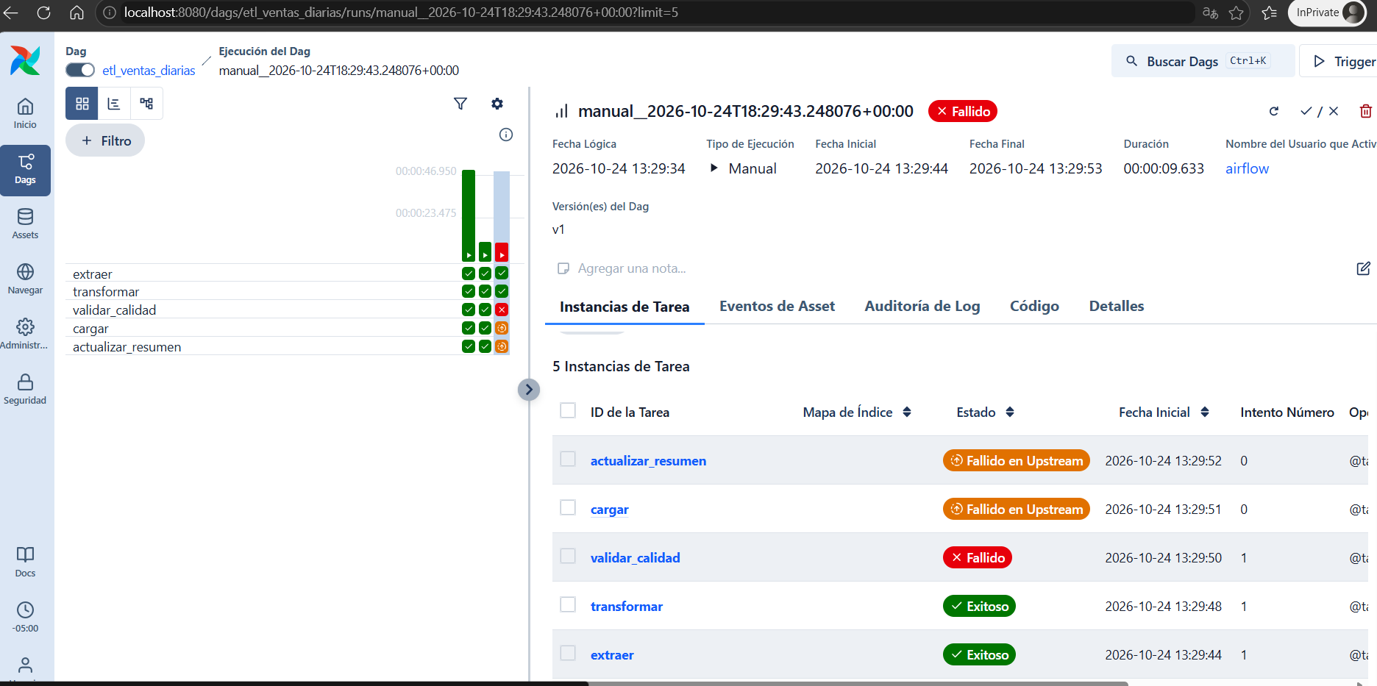
 | el dag del 7 de octubre falla en validar calidad

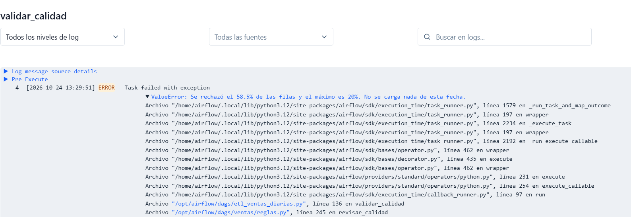

 | log de la tarea valida calidad
 | se rechaza el 58,5% de las filas
 | el maximo es 20%

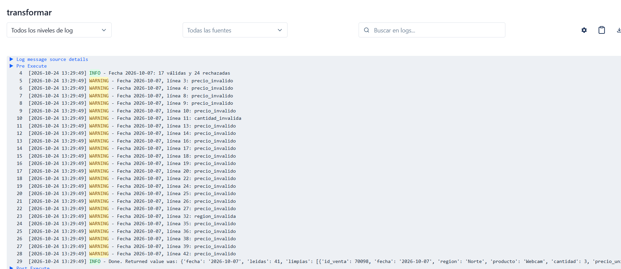

 | la mayoria de los rechazos es por precio invalido

 | visualizacion grafica de la ejecucion fallida

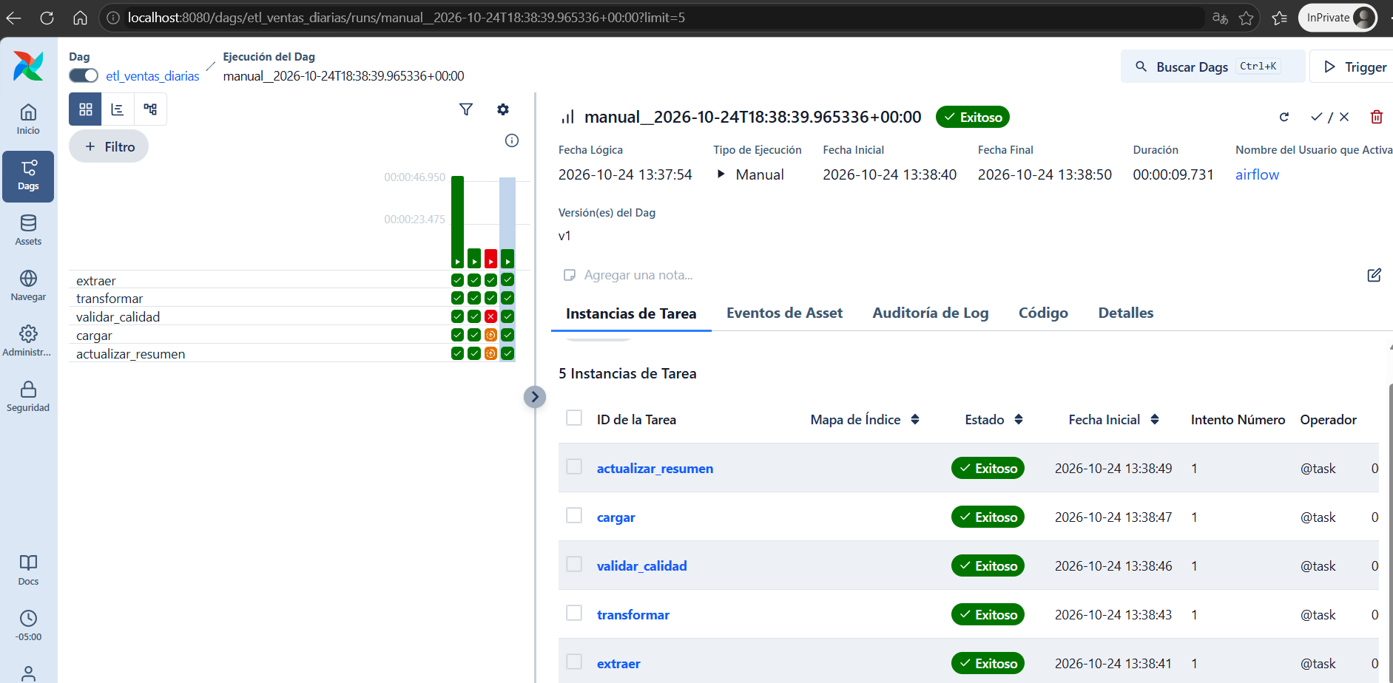
 | se actualiza el archivo csv del 7 de octubre

 | ejecucion satisfactoria

 | log de las tareas actualizar resumen, transformar y cargar del archivo del 7 de octubre

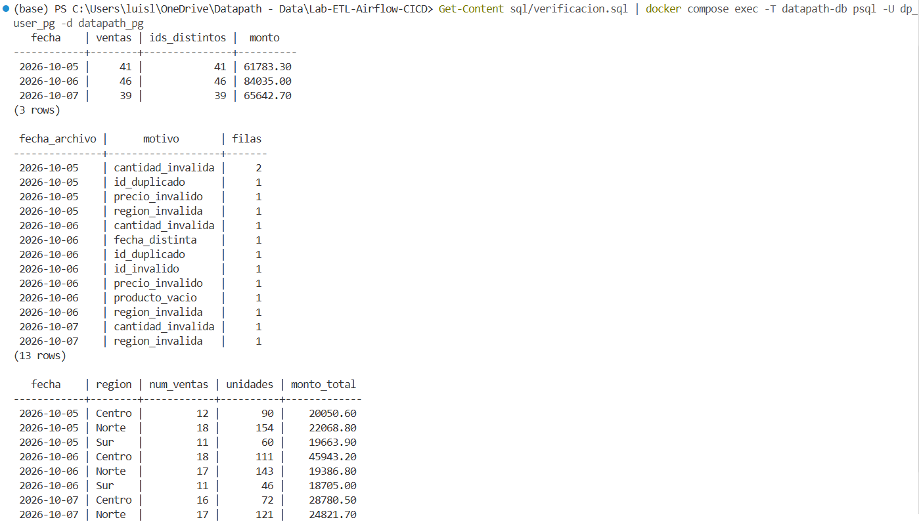
 | verificacion sql de las tres ejecuciones satisfactorias

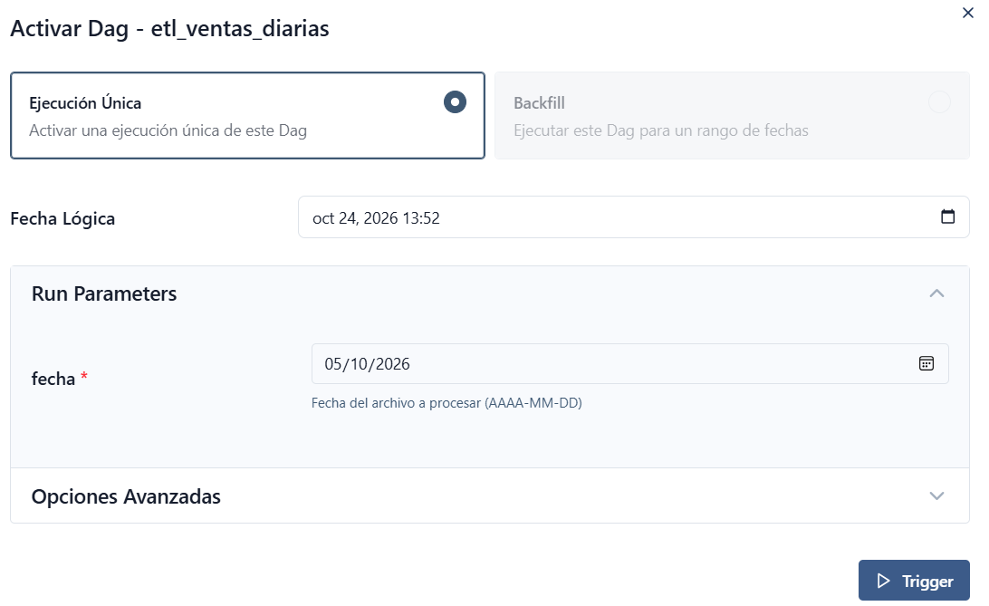

 | se ejecuta nuevamente el archivo del 5 de octubre

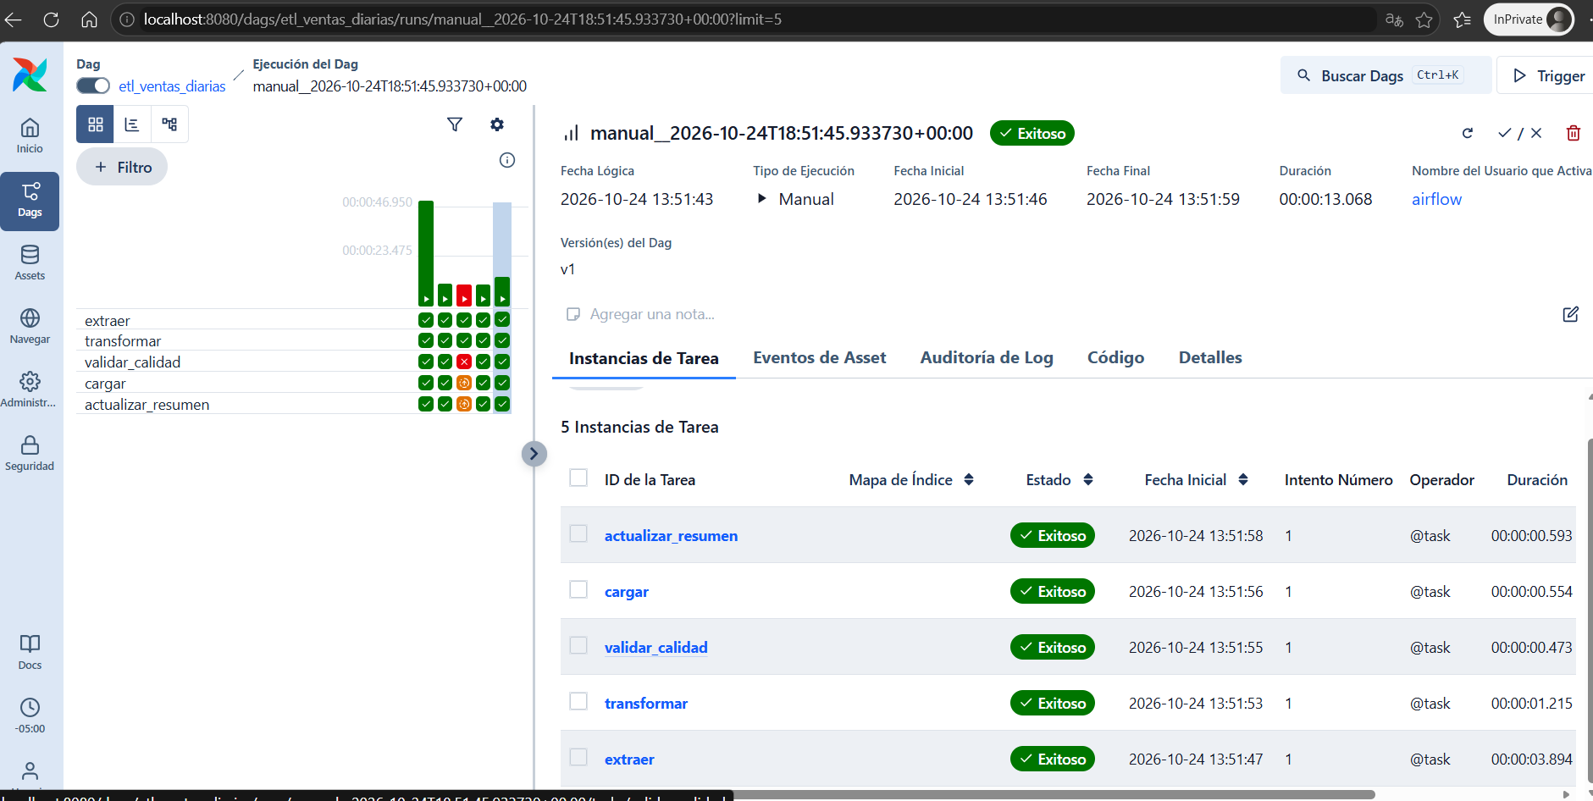
 | la ejecucion es satisfactoria

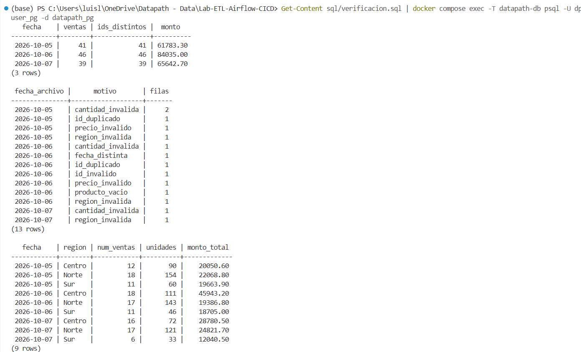
 | sin embargo en la base de datos no se alteran los resultados por la doble ejecucion

Punto 5
INTEGRACION CONTINUA | ACCIONES

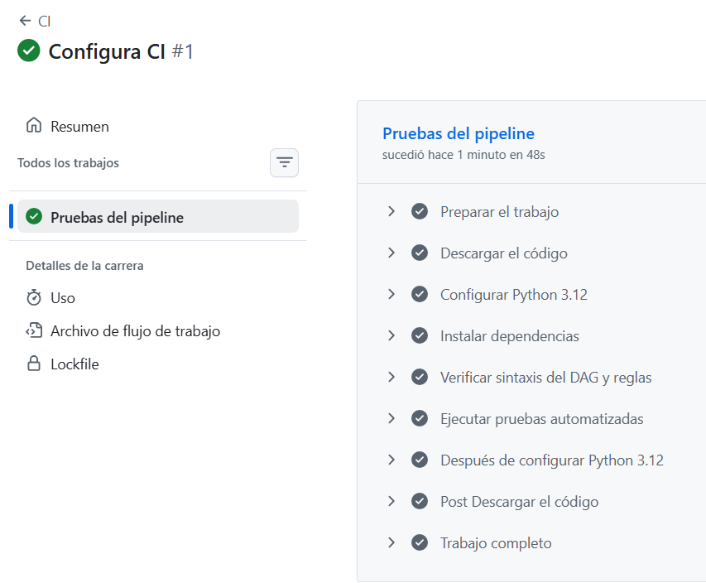
 | se actualiza previamente el archivo ci.yml de github
 | se actualiza el repositorio de GITHUB
 | Este YAML valida el código y ejecuta las pruebas automatizadas.
 | No vuelve a procesar los tres CSV ni levanta PostgreSQL para ejecutar sql/verificacion.sql.

 | Se crea otra rama de GITHUB
 | feature/precio-cero

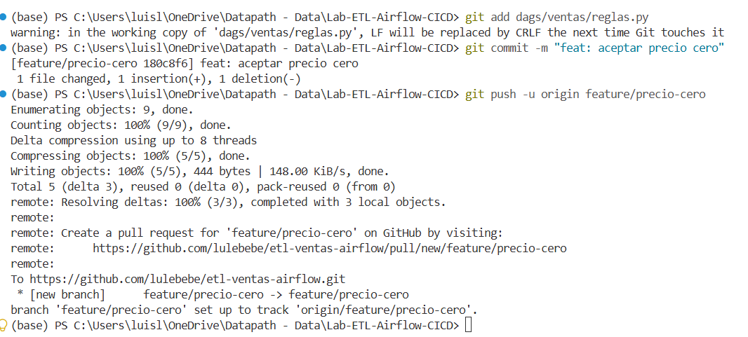
 | despues de actualizar reglas.py para que aceptara valores en cero
 | se actuaiza la version en la nueva rama

 | en GITHUB se compara y se realiza el pull request

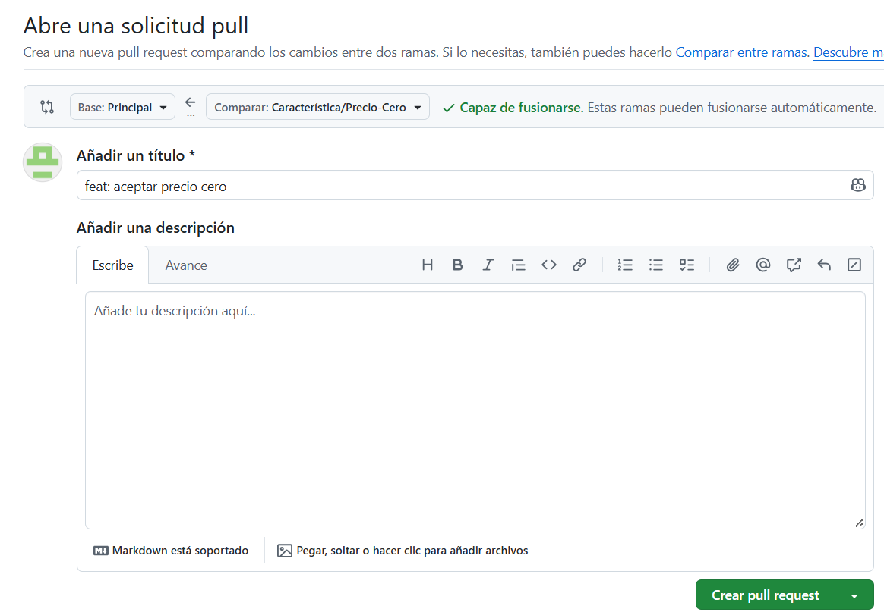
 | se abre la solicitud y se activa el pull

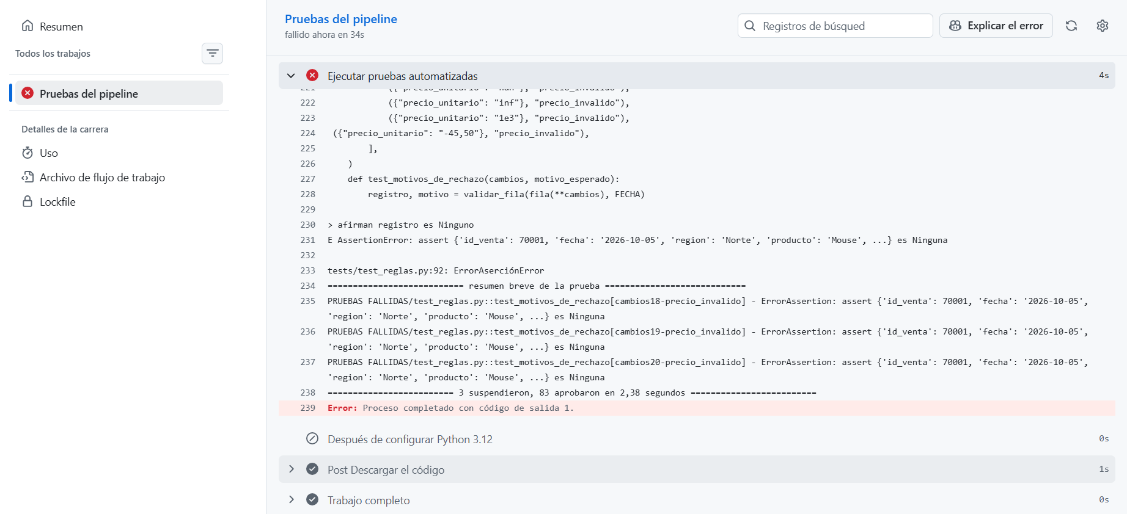
 | El CI falla en ejecutar pruebas automatizadas

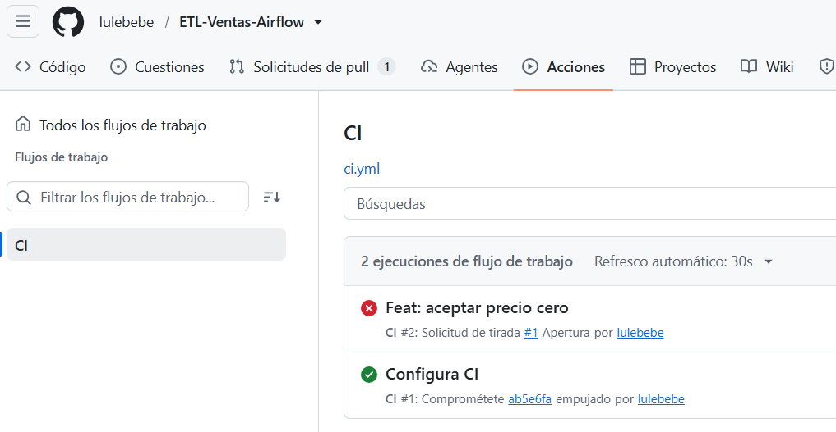

 | se visualiza el CI fallido

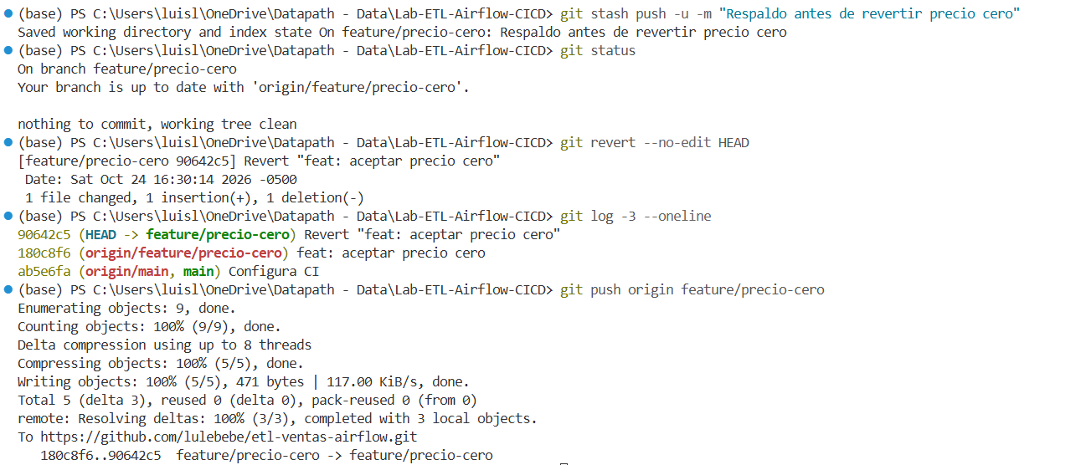
 | se revierte el cambio en GITHUB

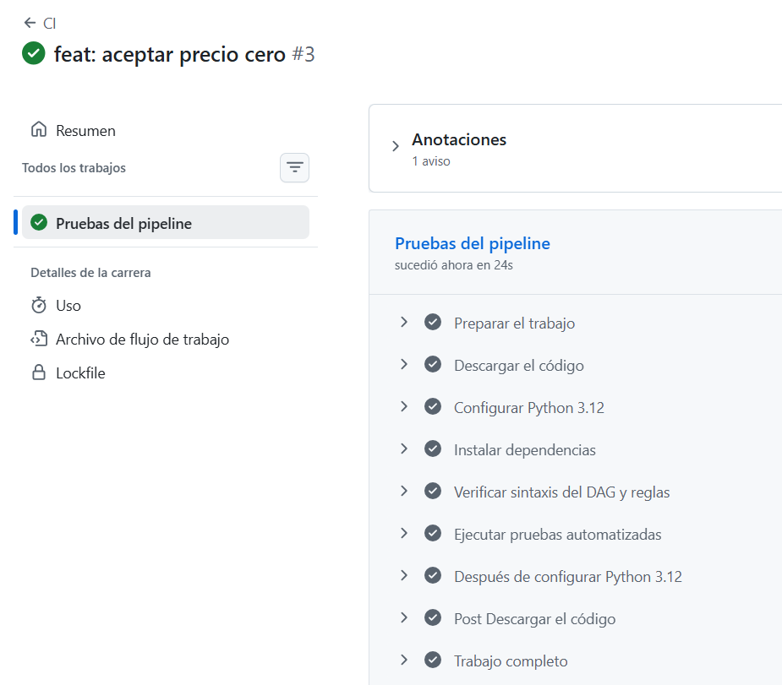

 | la nueva ejecucion de CI es satisfactoria

 | visualizacion de la ejecucion satisfactoria del CI

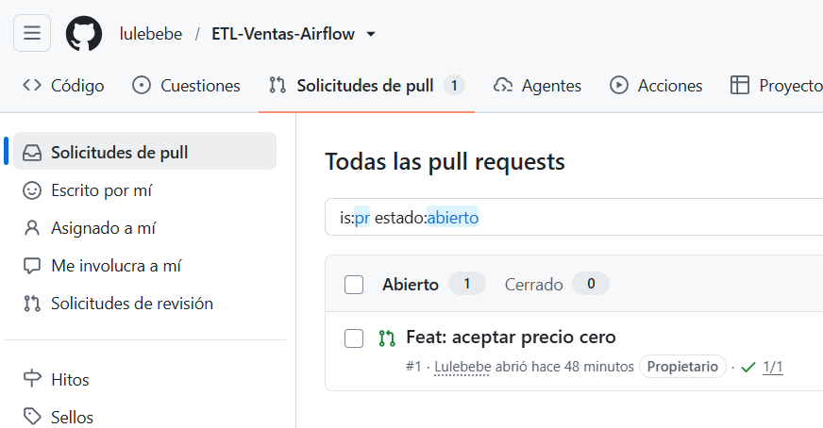

 | se busca en GITHUB la solicitud de pull para hacer el merge

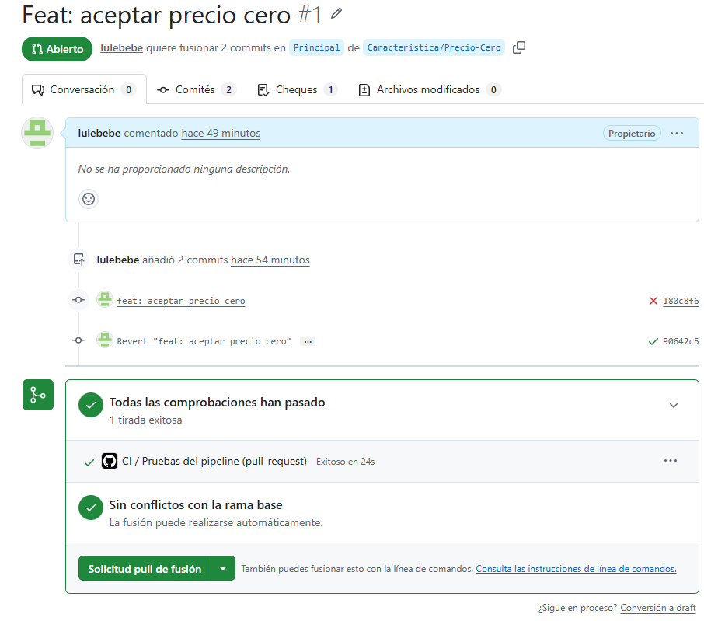

 | se realiza el merge

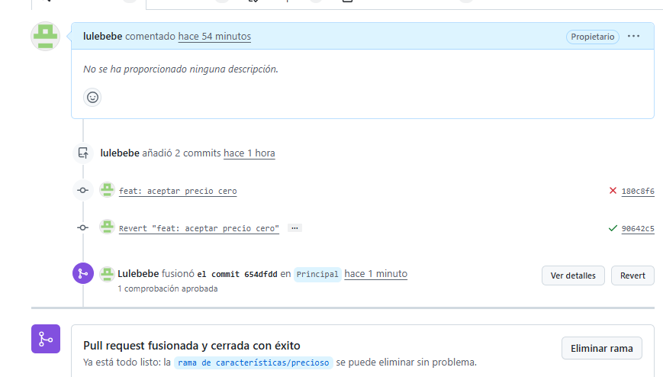

 | confirmacion del revert, pull request fusionada sobre la rama principal

